Vinilos EBM
Nº | Portada | TÍTULO | ARTISTA | AÑO | GÉNERO | TIPO EDICIÓN | FECHA | LUGAR COMPRA | PRECIO COMPRA | PREICO ACTUAL | DIFERENCIA | Total |  | Observaciones
1 | 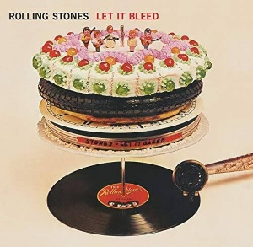 | Let It Bleed | The Rolling Stones | 1969 | Rock Internacional | Repress | 2023-10-16 | Fetén | 30 | 23.9 | 6.1 | -1139.669 | Diferencia
2 | 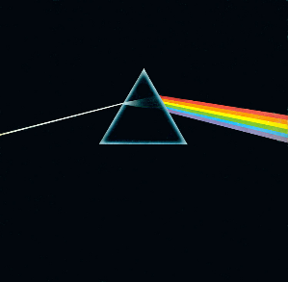 | The Darkside of the Moon | Pink Floyd | 1972 | Rock Internacional | Redición (50º An) | 2023-10-16 | Amazon Esp | 21.50 € | 47,99 | -26.49
3 | 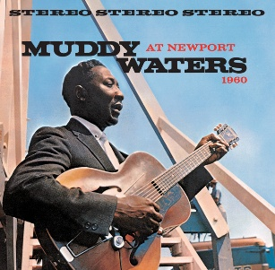 | At Newport | Muddy Waters | 1960 | Blues | Reedición | 2023-10-16 | Amazon Esp | 14.5 | 14,99 | -0.49 | 3017.127 | Pagado
4 | 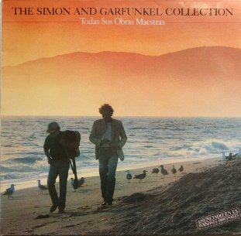 | The Simon and Garfunkel Collection Sus obras maestras | Simon and Garfunkel | 1981 | Cantautor/Folk | Original (1981) | 2023-10-18 | Fetén | 15 | 11 | 4
5 |  | Are you Experienced? | Jimi Hendrix Experience | 1967 | Rock Internacional | Reedición | 2023-10-30 | Rock Y Pop (Turin) | 26.9 | 31,99 | -5.09
6 | 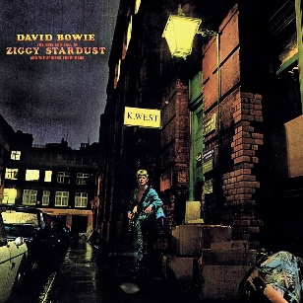 | The Ziggy Stardust and The Spiders From Mars | David Bowie | 1972 | Rock Internacional | Reedición | 2023-11-26 | Freebird Records (Dublin) | 22.95 | 24,74 | -1.79
7 | 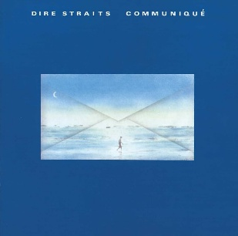 | Communique | Dire Straits | 1979 | Rock Internacional | Original (Hol) | Nov-23 | Feria Disco Salamanca | 20 | 25 | -5
8 | 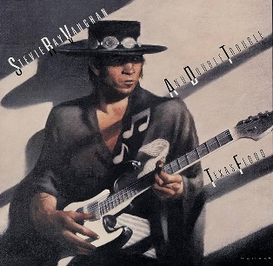 | Texas Flood | Stevie Ray Vaughan | 1983 | Blues | Original (Esp) | Nov-23 | Feria Disco Salamanca | 25 | 31 | -6
9 | 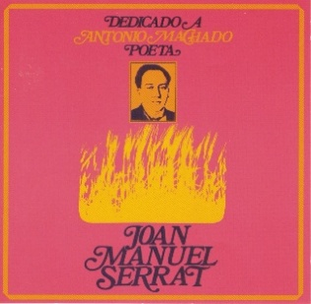 | Dedicado a Antonio Machado, poeta | J.M. Serrat | 1969 | Cantautor/Folk | Original (Esp) | Dec-23 | Fetén | 15 | 9 | 6
10 | 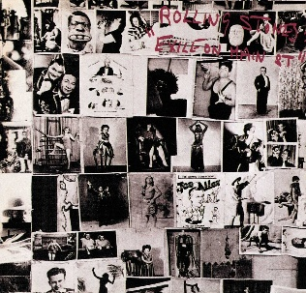 | Exile on Main Street | The Rolling Stones | 1972 | Rock Internacional | Reedición | 2024-01-22 | Amazon Esp | 28.97 | 45.99 | -17.02
11 |  | Let It Be | The Beatles | 1970 | Rock Internacional | Reedición (50º An) | 2024-01-22 | Amazon Esp | 21.99 | 34,99 | -13
12 | 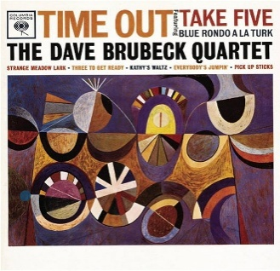 | Time Out | Brubeck Quartet | 1959 | Jazz | Reedición | 2024-01-22 | Amazon Esp | 11.99 | 14,50 | -2.51
13 |  | Innuendo | Queen | 1991 | Rock Internacional | Reedicion? | Jan-24 | Amazon Esp | 30 | 40 | -10
14 |  | Enseñanzas de la Historia | Carlos Puebla y los Tradicionales | 1977 | Latina | Original (Esp) | Feb-24 | Fetén | 10 | 10 | 0
15 | 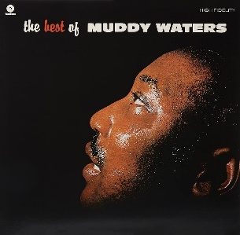 | The Best Of Muddy Waters | Muddy Waters | 1958 | Blues | Reedición | 2024-02-07 | Amazon Esp | 14 | 18,98 | -4.98
16 | 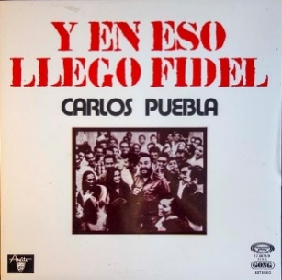 | Y en Eso Llegó Fidel | Carlos Puebla y los Tradicionales | 1976 | Latina | Original (Esp) | Mar-24 | Fetén | 20 | 12 | 8
17 | 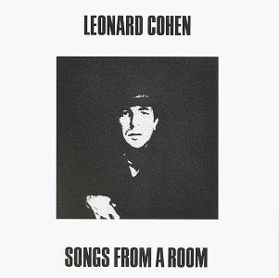 | Songs From A Room | Leonard Cohen | 1969 | Cantautor/Folk | Reedición | 2024-03-01 | Amazon Esp | 9.99 | 27,37 | -17.38
18 |  | Con Cariño y con Cuidado | Valeria Castro | 2023 | Cantautor/Folk | Original Firmado | 2024-03-22 | Al Artista | 25 | 28.5 | -3.5 |  |  | Firmado por Valeria a la salida del concierto en en el Teatro del Liceo de Salamanca
19 |  | Unplugged | Eric Clapton | 1992 | Rock Internacional | Reedición | 2024-04-05 | Amazon Esp | 35.18 | 41,71 | -6.53
20 |  | Mediterráneo | J.M. Serrat | 1971 | Cantautor/Folk | Original | Apr-24 | Feten | 20 | 14 | 6
21 | 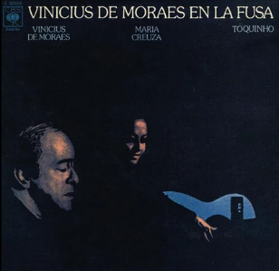 | Vinicius de Moraes en La Fusa | Vinicius de Moraes, María Creuza y Toquinho | 1974 | Latina | Original | 2024-04-27 | La Metralleta | 7 | 10 | -3 |  |  | Daño en la portada
22 | 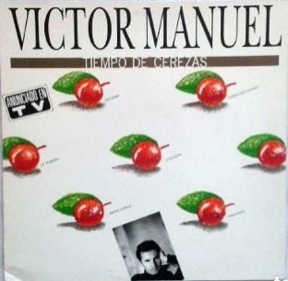 | Tiempo de Cerezas | Víctor Manuel | 1989 | Cantautor/Folk | Original | 2024-04-27 | La Metralleta | 7 | 6 | 1 |  |  | Regalo a Elizabeth por el día de la madre
23 | 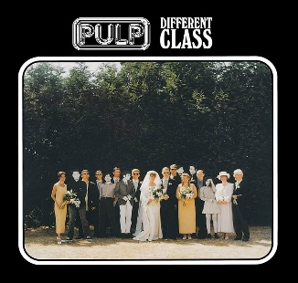 | Different Class | Pulp | 1995 | Rock Internacional | Reedición | 2024-04-27 | La Metralleta | 28 | 26,99 | 1.01
24 | 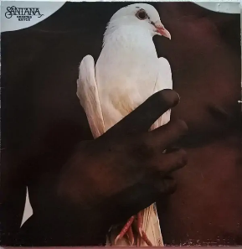 | Santana Grandes Éxitos | Santana | 1974 | Rock Internacional | Reedicion Esp1983 | May-24 | Fetén | 20 | 14 | 6
25 |  | Rubber Soul | The Beatles | 1965 | Rock Internacional | Reedicion | 2024-05-24 | Amazon Esp | 26.44 | 31.99 | -5.55
26 | 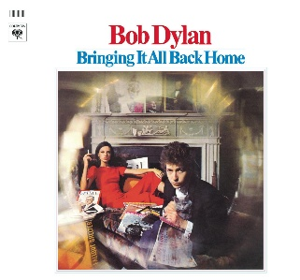 | Bringing It All Back Home | Bob Dylan | 1964 | Cantautor/Folk | Reedición | 2024-05-24 | Amazon Esp | 15.69 | 27.4 | -11.71
27 | 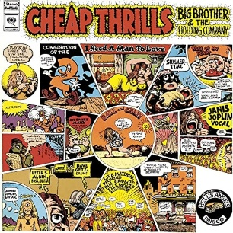 | Cheap Thrills | Big Brother & The Holding Company (Janis Joplin) | 1968 | Rock Internacional | Reedición | 2024-05-24 | Amazon Esp | 15.69 | 30.54 | -14.85
28 | 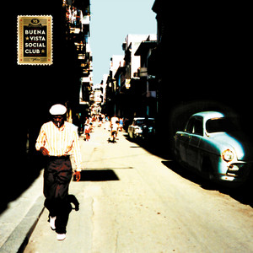 | Buena Vista Social Club | Buena Vista Social Club | 1997 | Latina | Reedición | 2024-05-24 | Amazon Esp | 24.78 | 34.99 | -10.21
29 | 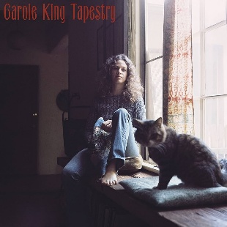 | Tapestry | Carole King | 1971 | Cantautor/Folk | Reedición | 2024-07-08 | Amazon Esp | 14.24 | 23.88 | -9.64
30 | 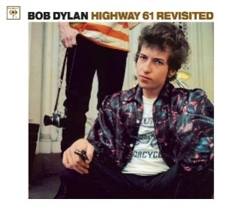 | Highway 61 Revisted | Bob Dylan | 1965 | Cantautor/Folk | Reedición | 2024-07-08 | Amazon Esp | 14.24 | 21.99 | -7.75
31 | 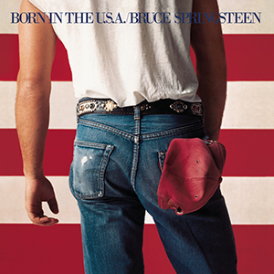 | Born in the USA | Bruce Springsteen | 1984 | Rock Internacional | Reedición | 2024-07-08 | Amazon Esp | 13.49 | 21.99 | -8.5
32 | 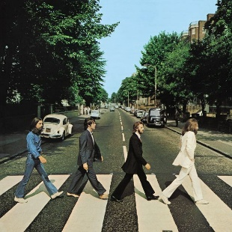 | Abbey Road | The Beatles | 1969 | Rock Internacional | Reedición | 2024-07-08 | Amazon Esp | 28.89 | 31.99 | -3.1
33 | 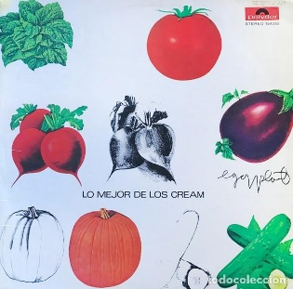 | Lo Mejor de los Cream | Cream | 1969 | Rock Internacional | Original ESP (1969) | 2024-10-20 | Feria Disco Salamanca | 12 | 12 | 0
34 |  | Automatic For The People | REM | 1992 | Rock Internacional | Reedición (25ª Aniversario) | 2024-10-26 | Amazon Esp | 20.99 | 31.8 | -10.81
35 | 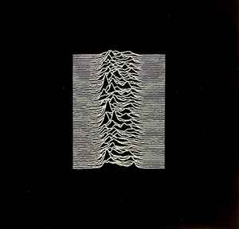 | Unknown Pleasures | Joy Division | 1979 | Rock Internacional | Reedición | 2024-11-01 | Amazon Esp | 18 | 20.99 | -2.99
36 | 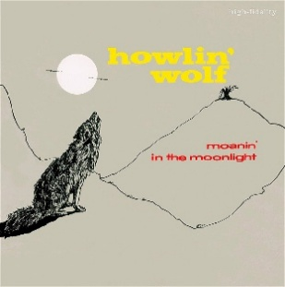 | Moanin´ in the Moonlight | Howlin Wolf | 1959 | Blues | Reedición | 2024-11-01 | Amazon Esp | 11.5 | 14.99 | -3.49
37 | 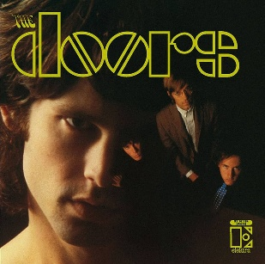 | The Doors | The Doors | 1967 | Rock Internacional | Reedición | 2024-11-01 | Amazon Esp | 16 | 18.99 | -2.99
38 | 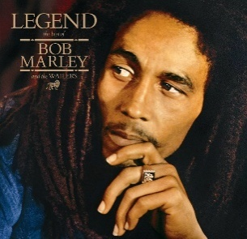 | Legend | Bob Marley | 1984 | Reggae/Ska | Reedición | 2024-11-01 | Amazon Esp | 20 | 31.99 | -11.99
39 | 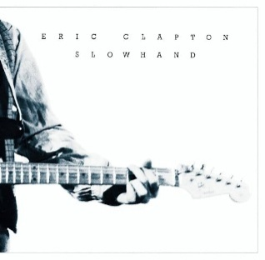 | Slowhand | Eric Clapton | 1977 | Rock Internacional | Reedición (35º Aniversario) | 2024-11-23 | Amazon Esp | 22.99 | 37.66 | -14.67
40 | 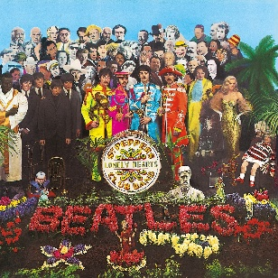 | Sgt. Pepper's Lonely Hearts Club Band | The Beatles | 1967 | Rock Internacional | Reedición (50º Aniversario) | 2024-11-27 | Amazon Esp | 30.73 | 36.99 | -6.26
41 |  | Françoise Hardy | Françoise Hardy | 2024 | Cantautor/Folk | Edicion Especial Francesa | 2024-12-08 | Fnac Paris | 18 | 28.84 | -10.84
42 |  | I´m Your Man | Leonard Cohen | 1988 | Cantautor/Folk | Reedicion | 2024-12-08 | Fnac Paris | 16 | 29.65 | -13.65
43 |  | Transa | Caetano Veloso | 1972 | Latina | Reedicion | 2025-01-06 | Hey Boy Hey Girl (La Laguna) | 28 | 28.98 | -0.98 |  |  | Regalo de Reyes de Elizabeth
44 |  | What´s The Story Morning Glory | Oasis | 1995 | Rock Internacional | Reedicion | 2025-01-22 | Amazon Esp | 28.79 | 47.27 | -18.48 |  |  | Reyes Tía Angu
45 | 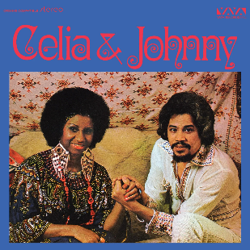 | Celia & Johnny | Celia Cruz & Johnny Pacheco | 1974 | Latina | Reedicion | 2025-01-22 | Amazon Esp | 29.69 | 38.75 | -9.06 |  |  | Reyes Padrino y Madrina
46 |  | Get Yer Ya-Yas Out | The Rolling Stones | 1970 | Rock Internacional | Reedicion | 2025-01-22 | Amazon Esp | 20.79 | 25.99 | -5.2 |  |  | Reyes Tia Vicky
47 | 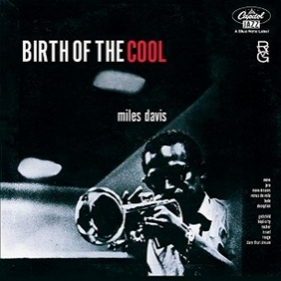 | Birth of the Cool | Miles Davis | 1957 | Jazz | Reedicion | 2025-02-12 | Amazon Esp | 14.99 | 16.99 | -2 |  |  | Reyes Tía Vicky
48 | 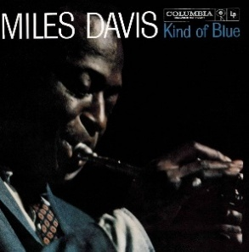 | Kind of Blue | Miles Davis | 1959 | Jazz | Reedicion | 2025-02-12 | Amazon Esp | 20.99 | 21.95 | -0.96 |  |  | Reyes Abuela Luisa
49 | 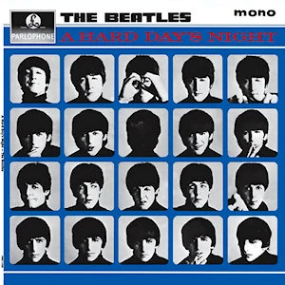 | A Hard Day´s Night | The Beatles | 1964 | Rock Internacional | Reedicion | 2025-03-11 | Amazon Fr | 21 | 33.99 | -12.99 |  |  | Reyes Tía Vicky
50 | 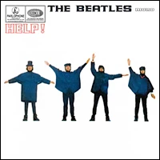 | Help | The Beatles | 1965 | Rock Internacional | Reedicion | 2025-03-11 | Amazon Fr | 21 | 33.99 | -12.99 |  |  | Reyes Tío Juan Carlos
51 | 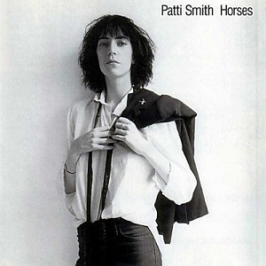 | Horses | Patti Smith | 1975 | Rock Internacional | Reedicion | 2025-03-11 | Amazon Fr | 16 | 21.72 | -5.72 |  |  | Bizum Regreso Navidad Tía Mila
52 |  | Queen Great Hits I | Queen | 1981 | Rock Internacional | Reedicion | 2025-03-11 | Amazon Fr | 29 | 45.99 | -16.99 |  |  | Bizum Regreso Navidad Tía Mila
53 | 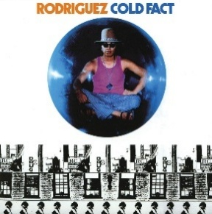 | Cold Fact | Sixto Rodríguez | 1970 | Cantautor/Folk | Reedicion | 2025-03-11 | Amazon Fr | 16.5 | 22.99 | -6.49 |  |  | Reyes Tío Juan Carlos
54 | 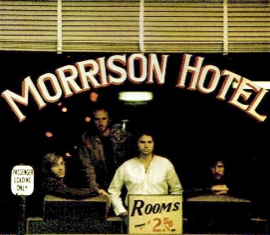 | Morrison Hotel | The Doors | 1970 | Rock Internacional | Reedicion | 2025-03-11 | Amazon Fr | 21.5 | 32.99 | -11.49 |  |  | Bizum Regreso Navidad Tía Mila
55 | 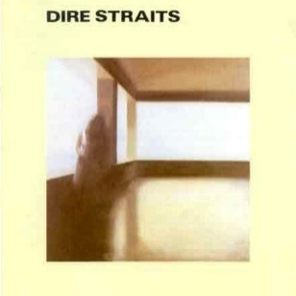 | Dire Straits | Dire Straits | 1978 | Rock Internacional | Reedicion | 2025-03-11 | Amazon Fr | 22.5 | 33.99 | -11.49 |  |  | Reyes Padrino y Madrina
56 |  | MTV Unplugged: Nirvana | Nirvana | 1994 | Rock Internacional | Reedicion | 2025-05-09 | Amazon Esp | 21.55 | 31.97 | -10.42 |  |  | Bizu Tia Mila?
57 | 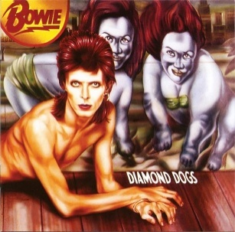 | Diamond Dogs | David Bowie | 1974 | Rock Internacional | Reedicion | 2025-05-18 | Amazon Esp | 19.19 | 29.99 | -10.8 |  |  | Cumple Tia Angu?
58 | 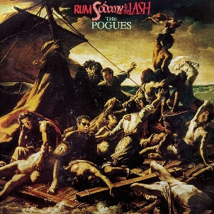 | Rum, Sodomy And The Lash | The Pogues | 1985 | Punk | Reedicion | 2025-05-18 | Amazon Esp | 17.59 | 35.49 | -17.9
59 | 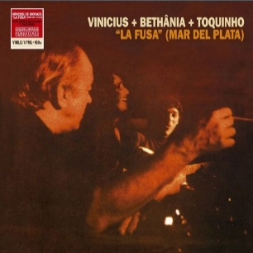 | La Fusa (Con Maria Bethania y Toquinho) | La Fusa (Vinicius de Moraes, Maria Bethania y Toquinho) | 1971 | Latina | Reedicion | 2025-05-18 | Amazon Esp | 15.6 | 23.77 | -8.17
60 |  | Back to Black | Amy Winehouse | 2006 | Soul & Funk | Reedicion | 2025-05-18 | Amazon Esp | 25.99 | 33.99 | -8
61 |  | Blonde on Blonde | Bob Dylan | 1966 | Cantautor/Folk | Reedicion | 2025-05-18 | Amazon Esp | 18.39 | 23.99 | -5.6 |  |  | Cumple Tia Angu?
62 | 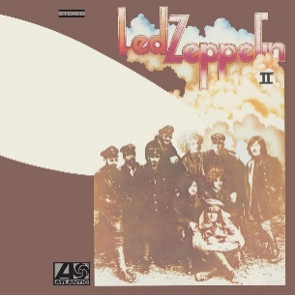 | Led Zeppelin II | Led Zeppelin | 1969 | Rock Internacional | Reedicion | 2025-05-18 | Amazon Esp | 16.79 | 20.99 | -4.2
63 | 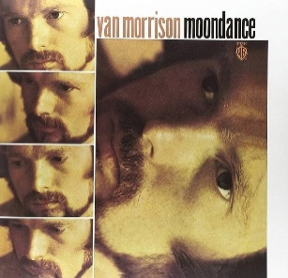 | Moondance | Van Morrison | 1970 | Cantautor/Folk | Reedicion | 2025-05-18 | Amazon Esp | 23.99 | 29.99 | -6 |  |  | Cumple Tía Angu
64 | 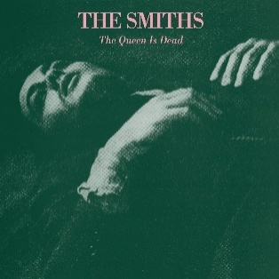 | Queen is Dead | The Smiths | 1986 | Rock Internacional | Reedicion | 2025-05-18 | Amazon Esp | 19.99 | 22.99 | -3
65 | 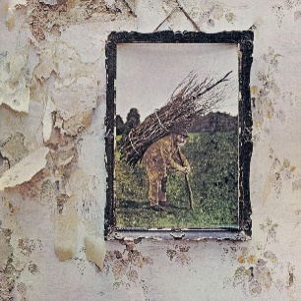 | Led Zeppelin IV | Led Zeppelin | 1971 | Rock Internacional | Reedicion | 2025-06-20 | Corte Inglés | 16.79 | 20.99 | -4.2
66 | 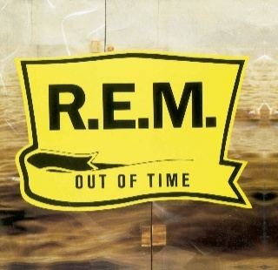 | Out of Time | REM | 1991 | Rock Internacional | Reedicion | 2025-06-20 | Corte Inglés | 19.99 | 29.8 | -9.81
67 |  | Definitly Maybe | Oasis | 1994 | Rock Internacional | Reedicion | 2025-06-30 | Amazon Esp | 28.8 | 43.7 | -14.9
68 | 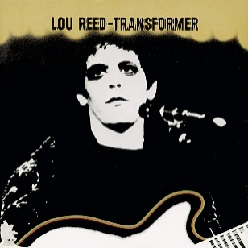 | Transformer | Lou Reed | 1972 | Rock Internacional | Reedicion | 2025-06-30 | Amazon Esp | 17.59 | 21.99 | -4.4
69 |  | Parklife | Blur | 1994 | Rock Internacional | Reedicion | 2025-06-30 | Amazon Esp | 29.6 | 47.58 | -17.98
70 | 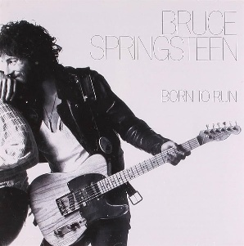 | Born To Run | Bruce Springsteen | 1975 | Rock Internacional | Reedicion | 2025-06-30 | Amazon Esp | 17.59 | 23.99 | -6.4
71 |  | Screamadelica | Primal Scream | 1991 | Rock Internacional | Reedicion | 2025-08-15 | Assai Records (Edimburgo) | 33.98 | 36.82 | -2.84
72 |  | Love Over Gold | Dire Straits | 1982 | Rock Internacional | Original UK | 2025-08-19 | Music & Video Exchange (Hyde Park) | 17.53 | 17 | 0.53
73 |  | Backless | Eric Clapton | 1978 | Rock Internacional | Original (1983) UK | 2025-08-19 | Music & Video Exchange (Hyde Park) | 10.4 | 20 | -9.6 |  |  | Regalo Kai
74 |  | Getz/Gilberto | Stan Getz & Joao Gilberto | 1964 | Jazz | Reedicion | 2025-08-21 | Sister Ray (Londres) | 15.1 | 33.99 | -18.89
75 |  | Disraeli Gears | Cream | 1967 | Rock Internacional | Reedicion | 2025-08-21 | Foop (Convent Garden) | 15.4 | 37.9 | -22.5 |  |  | Oferta Foop 3 x 66 + 30 % de Laury por empleada
76 |  | Talking Heads 77 | Talkind Heads | 1977 | Rock Internacional | Reedicion | 2025-08-21 | Foop (Convent Garden) | 15.4 | 31.2 | -15.8 |  |  | Oferta Foop 3 x 66 + 30 % de Laury por empleada
77 |  | Be Here Now | Oasis | 1997 | Rock Internacional | Reedicion | 2025-08-21 | Foop (Convent Garden) | 15.4 | 39.29 | -23.89 |  |  | Oferta Foop 3 x 66 + 30 % de Laury por empleada
78 |  | Let´s Dance | David Bowie | 1983 | Rock Internacional | Reedicion | 2025-08-21 | Foop (Convent Garden) | 17.5 | 34.95 | -17.45 |  |  | Oferta Foop 2 X 50 + 30 % de Laury por empleada
79 |  | Velvet Underground And Nico (Banana Album) | The Velvet Underground & Nico | 1967 | Rock Internacional | Reedicion | 2025-08-21 | Foop (Convent Garden) | 17.5 | 25.99 | -8.49 |  |  | Oferta Foop 2 X 50 + 30 % de Laury por empleada
80 |  | Hot Rocks 1964 - 1971 | The Rolling Stones | 1971 | Rock Internacional | Reedicion | 2025-08-31 | Amazon Esp | 28.99 | 45.85 | -16.86
81 |  | Wish You Were Here | Pink Floyd | 1975 | Rock Internacional | Reedicion | 2025-09-27 | Amazon Esp | 27.19 | 33.99 | -6.8
82 |  | La Mandrágora | Javier Krahe, Joaquín Sabina y Alberto Pérez | 1981 | Cantautor/Folk | Reedicion | 2025-09-27 | Amazon Esp | 16.14 | 36 | -19.86
83 |  | Leonard Cohen: Live in London | Leonard Cohen | 2009 | Cantautor/Folk | Reedicion | 2025-09-27 | Amazon Esp | 27.31 | 32.13 | -4.82 |  |  | Regalo Tia angu o Abuela Luisa
84 |  | The River | Bruce Springsteen | 1980 | Rock Internacional | Reedicion | 2025-09-30 | Amazon Esp | 25.29 | 31.99 | -6.7
85 |  | Breakfast in America | Supertramp | 1979 | Rock Internacional | Reedicion. Portada en el Disco | 2025-10-10 | Amazon Fr | 19.66 | 27.45 | -7.79 |  |  | 19,99 en Francia Enero 26
86 |  | Brother in Arms | Dire Straits | 1985 | Rock Internacional | Reedicion 50th Aniversario | 2025-10-15 | Amazon Fr | 22.94 | 28.99 | -6.05 |  |  | 26,99 en Francia Enero 26
87 |  | Greatest Hits II | Queen | 1991 | Rock Internacional | Reedicion | 2025-10-15 | Amazon Fr | 25.49 | 34.99 | -9.5 |  |  | 29,99 en Francia Enero 26
88 |  | The Freewheelin' Bob Dylan | Bob Dylan | 1963 | Cantautor/Folk | Reedicion | 2025-10-15 | Amazon Fr | 15.52 | 21.99 | -6.47 |  |  | 31,41 en Francia Enero 26
89 |  | Best of The Specials | The Specials | 2008 | Reggae/Ska | Reedicion | 2025-10-15 | Amazon Fr | 19.98 | 43.55 | -23.57 |  |  | 38,01 en Francia Enero 26
90 |  | Beggars Banquet | The Rolling Stones | 1969 | Rock Internacional | Reedicion | 2025-10-15 | Amazon Fr | 23.79 | 33.99 | -10.2 |  |  | 19,99 en Francia Enero 26
91 |  | Urban Hymns | The Verve | 1997 | Rock Internacional | Reedicion | 2025-10-15 | Amazon Fr | 27.3 | 45.85 | -18.55 |  |  | 37,59 en Francia Enero 26
92 |  | Songs Of Leonard Cohen | Leonard Cohen | 1967 | Cantautor/Folk | Reedicion | 2025-11-26 | Amazon Esp | 17.8 | 20.99 | -3.19
93 |  | Forever Changes | Love | 1967 | Rock Internacional | Reedicion | 2025-12-03 | Amazon Esp | 19.2 | 23.99 | -4.79
94 |  | Remainin Light | Talking Heads | 1980 | Rock Internacional | Reedicion | 2025-12-03 | Amazon Esp | 16.8 | 25.99 | -9.19
95 |  | Construçao | Chico Buarque | 1971 | Cantautor/Folk | Reedicion en 43 RPM | 2025-12-08 | Louie Louie (Oporto) | 26 | 45 | -19
96 |  | Greetings from Asbury Park, N.J. | Bruce Springsteen | 1973 | Rock Internacional | Ed Portuguesa original | 2025-12-08 | Louie Louie (Oporto) | 17.5 | 19 | -1.5
97 |  | Os Mutantes | Os Mutantes | 1968 | Latina | Reedicion con CD | 2025-12-08 | Porto Calling (Oporto) | 25 | 35.13 | -10.13
98 |  | Flashpoint | The Rolling Stones | 1991 | Rock Internacional | Original ESP (1991) | 2025-12-19 | Hey Boy Hey Girl (La Laguna) | 20 | 22 | -2
99 |  | Robert Johnson King of the Delta Blues Singer | Robert Johnson | 1961 (1936-1937) | Blues | Reedicion | 2025-12-19 | Hey Boy Hey Girl (La Laguna) | 23.5 | 14.99 | 8.51 |  |  | Regalo Reyes Tía Angu
100 |  | Who is Next / San Francisco 1971 | The Who | 1971 | Rock Internacional | Reedicion Box Set Special | 2026-01-17 | Amazon Esp | 31.99 | 66.21 | -34.22
101 |  | Canciones de la Resistencia Española | Chicho Sánchez Ferlosio | 1963 | Cantautor/Folk | EP Redición Madmua Records | 2026-01-26 | A la editorial por Discdogs | 28 | 28 | 0 |  |  | Regalo Reyes Tía Angu
102 |  | Canciones de la Guerra Civil Española | Chicho Sánchez Ferlosio | 1963 | Cantautor/Folk | Single Reedicion Madmua Recors | 2026-01-26 | A la editorial por Discdogs (de regalo con el anterior) | 0 | 7.5 | -7.5 |  |  | Regalo Reyes Tía Angu / De regalo con el anterior
103 |  | Bob Dylan (Debut Album) | Bob Dylan | 1962 | Cantautor/Folk | Reedicion | 2026-01-27 | Amazon Esp | 16.99 | 25.39 | -8.4 |  |  | Loteria Tío Pepe
104 |  | Corrina Corrina - Mixed up Confusion | Bob Dylan | 1962 | Cantautor/Folk | Single Reedicion Amarillo | 2026-01-27 | Amazon Esp (Regalo con el anterior) | 0 | 15 | -15 |  |  | Regalo con el anterior
105 |  | Pretzel Logic | Steely Dan | 1974 | Rock Internacional | Edicion Española 1978 | 2026-02-08 | Feria Disco Salamanca | 15 | 21 | -6
106 |  | Déjà Vu | Crosby , Stills, Nash & Young | 1970 | Rock Internacional | Original UK | 2026-02-08 | Feria Disco Salamanca | 22 | 22 | 0
107 |  | Lo Mejor de Joan Baez | Joan Baez | 1976 | Cantautor/Folk | Edicion Española 1976 | 2026-02-08 | Feria Disco Salamanca | 8 | 10 | -2
108 |  | Al final de este viaje | Silvio Rodríguez | 1978 | Cantautor/Folk | Edicion original 1978 | 2026-02-08 | Feria Disco Salamanca | 30 | 80 | -50
109 |  | Lo Mejor de Benny Goodman | Benny Goodman | 1979 | Jazz | Edicion española 1979 | 2026-02-08 | Feria Disco Salamanca | 0 | 5 | -5 |  |  | Regalado por el señor de la feria al comprar los demás
110 |  | Giant Steps | John Coltrane | 1960 | Jazz | Reedicion Colorada | 2026-02-11 | Amazon Esp | 16.95 | 26.54 | -9.59
111 |  | Live Cream | Cream | 1970 | Rock Internacional | Reedición | 2026-02-11 | Amazon Esp | 21.59 | 34.09 | -12.5
112 |  | Lust for Life | Iggy Pop | 1977 | Rock Internacional | Reedición | 2026-03-02 | Amazon Esp | 21.93 | 30.9 | -8.97
113 |  | Band on the Run | Paul McCartney & The Wings | 1973 | Rock Internacional | Reedición | 2026-03-16 | Amazon Esp | 25.38 | 36 | -10.62
114 |  | Meat is Murder | The Smiths | 1985 | Rock Internacional | Reedición | 2026-03-20 | Amazon Esp | 19.19 | 23.99 | -4.8
115 |  | White Album | The Beatles | 1968 | Rock Internacional | Reedición | 2026-03-20 | Amazon Esp | 42.38 | 54.41 | -12.03
116 |  | Before the Flood | Bob Dylan & The Band |  | Rock Internacional | Reedición | 2026-04-11 | Amazon Esp | 24.71 | 28.96 | -4.25 |  |  | De lo de tía Mila en Semana Santa
117 |  | Palmera | Palmera | 1982 | Rock Español | 1º Edición España | 2026-04-26 | Feria del Disco Salamanca | 10 | 10 | 0
118 |  | Songs of Love and Hate | Leonard Cohen | 1971 | Cantautor/Folk | Edicion España 1983 | 2026-04-26 | Feria del Disco Salamanca | 10 | 10 | 0
119 |  | Tea for the Tillerman | Cat Stevens | 1970 | Cantautor/Folk | 2 Ed Alemania 1971 | 2026-04-26 | Feria del Disco Salamanca | 20 | 18 | 2
120 |  | The Last Waltz | The Band | 1978 | Rock Internacional |  | 2026-04-26 | Feria del Disco Salamanca | 30 | 35 | -5
121 |  | Goodbye | Cream | 1969 | Rock Internacional |  | 2026-05-08 | La Metralleta | 15 | 15 | 0
122 |  | Running on Empty | Jackson Browne | 1977 | Rock Internacional | Edición Española 1978 | 2026-05-08 | La Metralleta | 9 | 10 | -1
123 |  | Mud Slide Slim | James Taylor | 1971 | Cantautor/Folk | Reedicion Española 1982 | 2026-05-08 | La Metralleta | 9 | 9 | 0
124 |  | Hot August Night: Recorded in Concert At The Greek Theater. Los Ángeles | Neil Diamond | 1972 | Rock Internacional | Edición Española Original 1973 | 2026-05-08 | La Metralleta | 15 | 16 | -1
 125 |  | The Living Road | Lhasa de Sela | 2003 | Cantautor/Folk | Reedicion 2 LP Francia 2024 | 2026-05-28 | Fnac Paris | 31.99 | 40 | -8.01
 126 |  | Hit The Road (Compilation) | Ray Charles | 2016* | Blues | Compilacion francesa 2016 | 2026-05-28 | Fnac Paris | 10 | 19.606 | -9.606
127 |  | The Band | The Band | 1969 | Rock Internacional | Reedición 2025 Vinilo Blanco | 2026-05-28 | Fnac Paris | 26.99 | 33.99 | -7
128 |  | Songs in the Key of Life | Stevie Wonder | 1976 | Soul & Funk | Reedicion 2 LP +1 EP | 2026-06-16 | Amazon Esp | 38.92 | 45.79 | -6.87
 129 |  | Sticky Fingers | The Rolling Stones | 1971 | Rock Internacional | Reedición 2018 | 2026-06-19 | Amazon Esp | 27.19 | 31.99 | -4.8
130 |  | Blow by Blow | Jeff Beck | 1975 | Rock Internacional | Reedicion Naranja 2020 | 2026-07-01 | Amazon Esp | 16.79 | 20.99 | -4.2
131 |  | Hatful of Hollow | The Smiths | 1984 | Rock Internacional | Reedición | 2026-07-01 | Amazon Esp | 16.79 | 20.99 | -4.2
132 |  | The Hits | Etta James | 2021* | Jazz | Edición Recopilatoria 2021 Europa | 2026-07-01 | Amazon Esp | 12 | 13 | -1
133 |  | The Wall | Pink Floyd | 1979 | Rock Internacional | Reedicion 2025 | 2026-07-01 | Amazon Esp | 35.19 | 48.99 | -13.8
134 |  | Speaking in Tongues | Talking Heads | 1983 | Rock Internacional | Reedición USA 2024 | 2026-07-10 | Disco 100 (Barcelona) | 26.99 | 21.99 | 5
135 |  | Woodstock | Varios Artistas | 1970 | Recopilatorio/Soundtrack | Ediición Original Alemana principios de los 70´s | 2026-07-17 | Hey Boy Hey Girl (La Laguna) | 30 | 37 | -7
136 |  | A Hard Road | John Mayall | 1967 | Blues | Edicion Italia 2015 | 2026-08-08 | Rock Bottom (Florencia) | 18 | 18 | 0
 137 |  | La Voce del Padrone | Franco Battiato | 1981 | Cantautor/Folk | Edicion Italia 2026 | 2026-08-08 | Rock Bottom (Florencia) | 36 | 50 | -14
138 |  | Gloria | Them Ft. Van Morrison | 1989* | Rock Internacional | Compilacion España por Dream | 2026-08-28 | Casa de Vani y Daniel (Bocacangrejo) | 0 | 12 | -12 |  |  | Regalo de Daniel Millet
139 |  | Blues Breakers John Mayall With Eric Clapton | John Mayall With Eric Clapton | 1966 | Blues | Compilacion España por Dream Ed 1989 | 2026-08-28 | Casa de Vani y Daniel (Bocacangrejo) | 0 | 14 | -14 |  |  | Regalo de Daniel Millet
140 |  | Omega | Morente y Lagartija Nick | 1996 | Flamenco | 1 Ed Vinilo 2016 | 2026-09-09 | Discos Bora-Bora (Granada) | 38 | 60 | -22
141 |  | Jazz Flamenco | Pedro Iturralde y Paco de Lucía | 1967 | Jazz | Redicion 2026 | 2026-09-09 | Discos Marcapasos (Granada) | 25 | 25 | 0
142 |  | Revolver | The Beatles | 1966 | Rock Internacional | Redición 2022 | 2026-09-30 | Amazon Esp | 32.29 | 40 | -7.71
143 |  | The Name of the band is Talking Heads | Talking Heads | 1982 | Rock Internacional | Reedición 2013 | 2026-09-30 | Amazon Esp | 30.59 | 40 | -9.41
144 |  | Heroes | David Bowie | 1977 | Rock Internacional | Reedición 2025 | 2026-10-01 | Amazon Esp | 27.19 | 30 | -2.81
145 |  | I Should Fall From Grace With God | The Pogues | 1988 | Punk | Reedición 2015 | 2026-10-16 | Amazon Esp | 18.69 | 26.85 | -8.16
146 |  | At Folsom Prision | Johnny Cash | 1968 | Country | Reedición 2016 | 2026-10-09 | Amazon Esp | 22.907 | 33.12 | -10.213
147 |  | David Live | David Bowie | 1974 | Rock Internacional | Reedición 3 Lp 2017 | 2026-10-16 |  | 30.06 | 34.38 | -4.32

